前提条件 Pre-Requisite
 | 前提条件 /Pre-Requisite

 | 入力ファイルをTempフォルダにコピーする/Copy input files to Temp folder

 | 実施 /Implementation

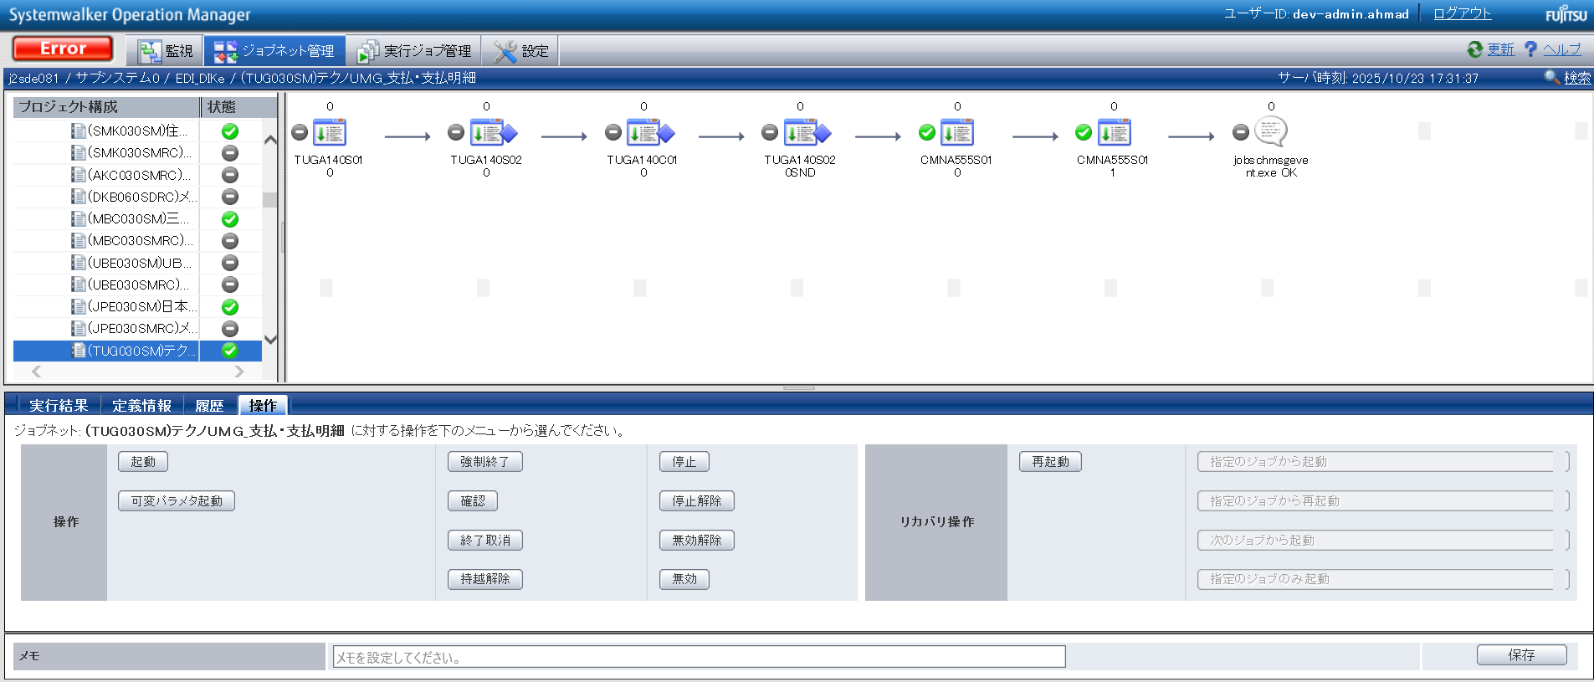

END

基本_バッチ_1
No.05
No.07

 | 前提条件 | /Pre-requisite

 | 業務1_①の実行結果にて確認/Confirm with the execution result of task 1_①

 | 実施 | /Implementation

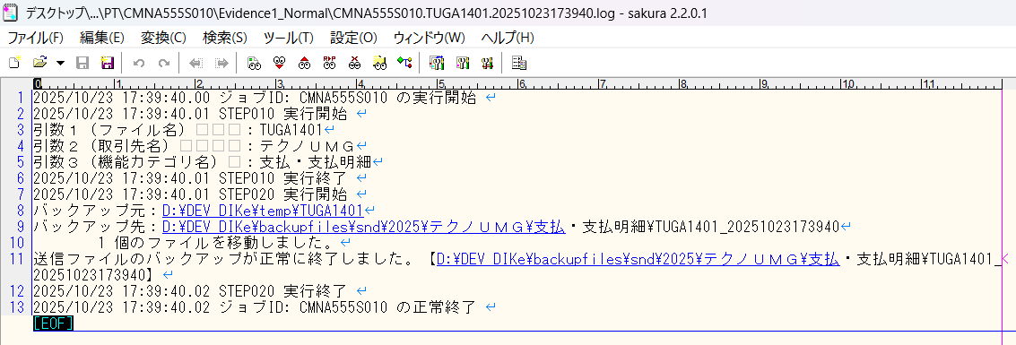

確認観点 /Confirmation viewpoint
引数１（ファイル名）は正しい /Argument 1 (file name) is correct
・TUGA1401
引数２（取引先名）は正しい /Argument 2 (Client Name) is correct
・テクノＵＭＧ
・引数３（機能カテゴリ名) は正しい /Argument 3 (Functional Category Name)is correct
・支払・支払明細

No.05 OK

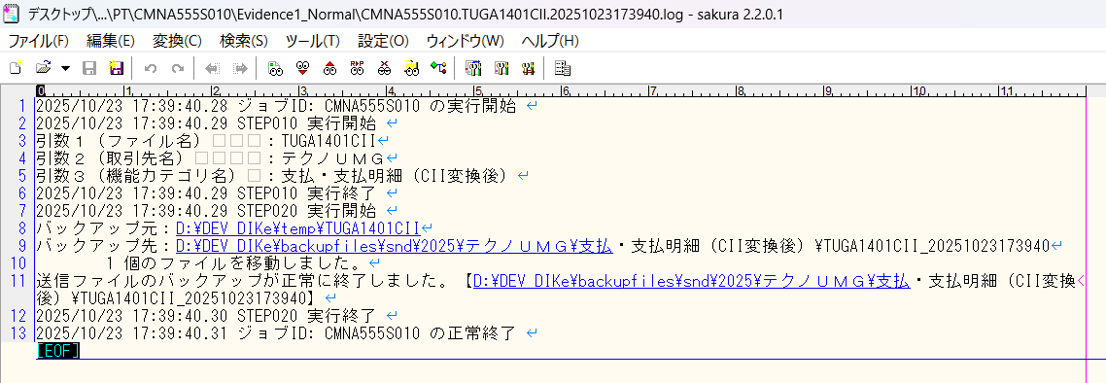

確認観点 /Confirmation viewpoint
引数１（ファイル名）は正しい /Argument 1 (file name) is correct
・TUGA1401CII
引数２（取引先名）は正しい /Argument 2 (Client Name) is correct
・テクノＵＭＧ
・引数３（機能カテゴリ名) は正しい /Argument 3 (Functional Category Name)is correct
・支払・支払明細（CII変換後）

No.07 OK

No.10
No.12

 | 前提条件 | /Pre-requisite

 | 業務1_①の実行結果にて確認/Confirm with the execution result of task 1_①

 | 実施 | /Implementation

確認観点 /Confirmation viewpoint
バックアップ先は正しい /Backup Destination is correct
・\\j2sde081\d$\DEV\backupfiles\snd\2025\テクノＵＭＧ\支払・支払明細
ファイル名は正しい /File name is correct・TUGA1401_YYYYMMDDhhmmssSSS

No.10 OK

確認観点 /Confirmation viewpoint
バックアップ先は正しい /Backup Destination is correct
・\\j2sde081\d$\DEV\backupfiles\snd\2025\テクノＵＭＧ\支払・支払明細（CII変換後））
ファイル名は正しい /File name is correct
・TUGA1401CII_YYYYMMDDhhmmssSSS

No.12 OK

No.26
No.27

 | 前提条件 | /Pre-requisite

 | 業務1_①の実行結果にて確認/Confirm with the execution result of task 1_①

 | 実施 | /Implementation

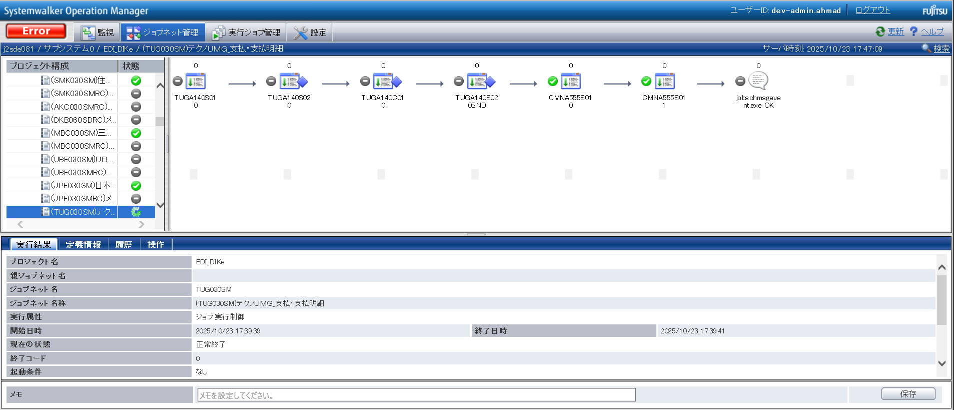

No.26 OK
No.27 OK

No.43
No.45

 | 前提条件 | /Pre-requisite

 | 業務1_①の実行結果にて確認/Confirm with the execution result of task 1_①

 | 実施 | /Implementation

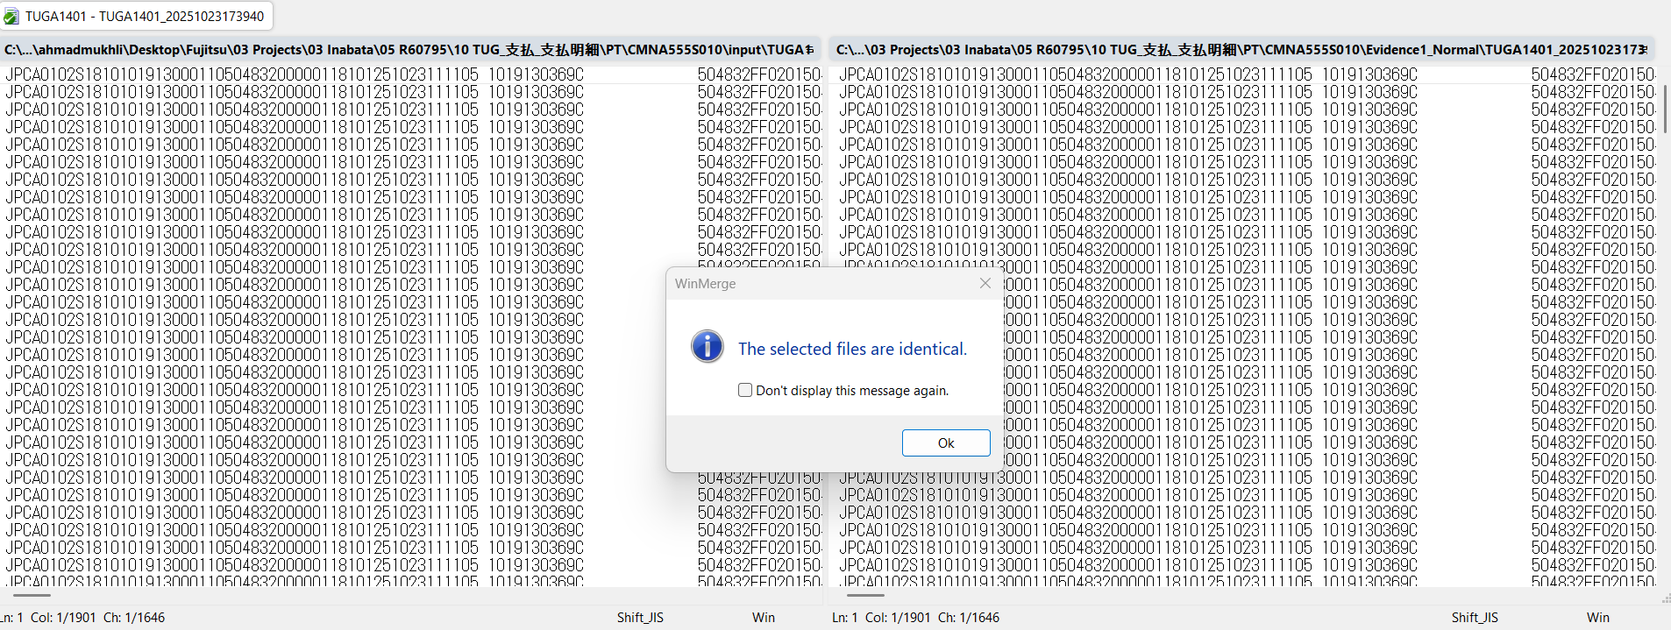

No.43 OK

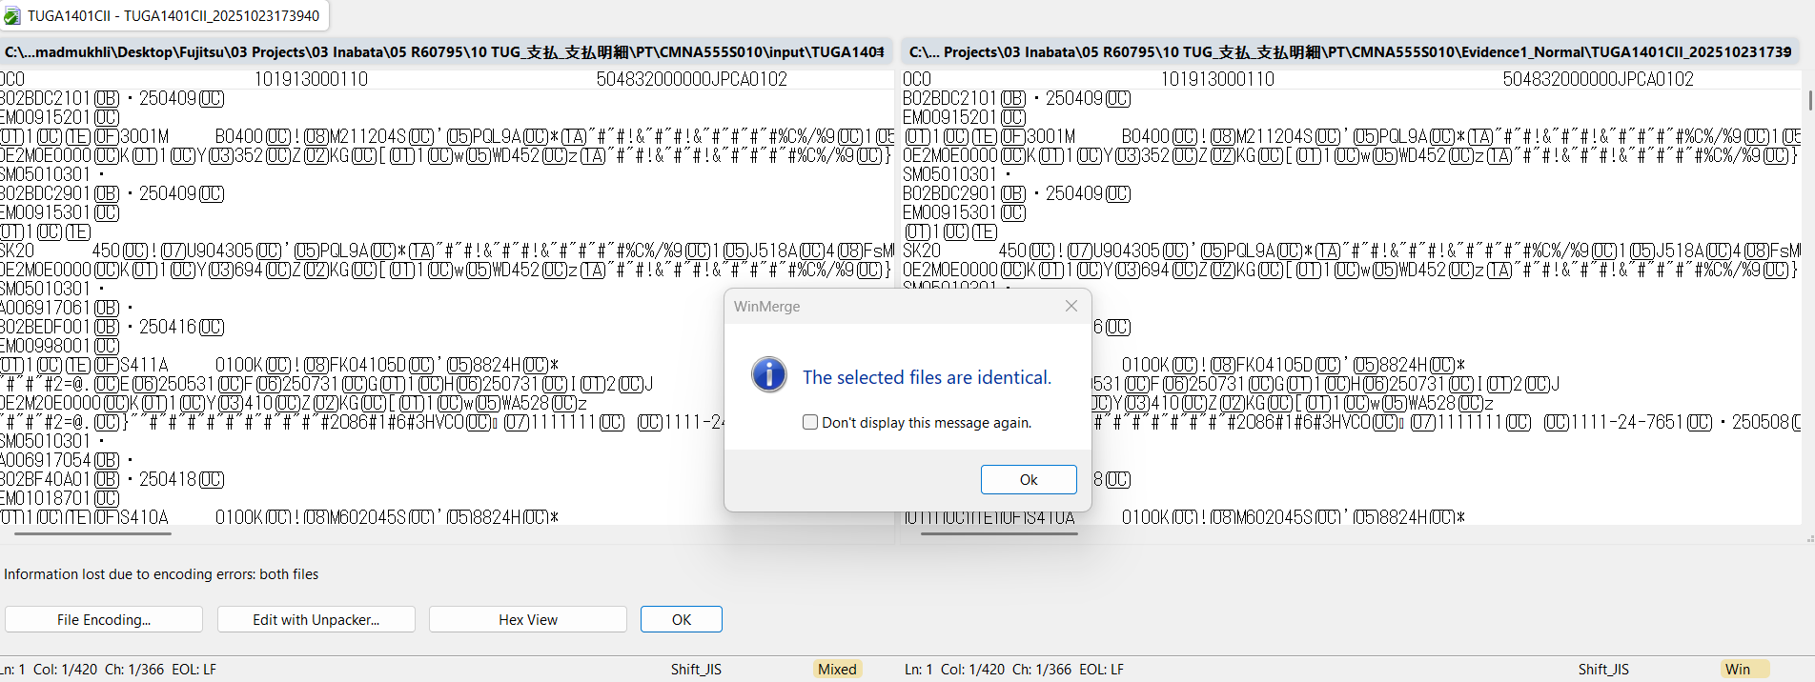

No.45 OK

END

パーツ
No.01

 | 前提条件

 | 実施

No.01 OK

END

確認観点①
○○○○を確認。
確認観点① /Confirmation viewpoint ①
 |  |  |  |  |  | 特になし。
 |  |  |  |  |  | /N/A

確認観点② /Confirmation viewpoint ②
 |  | テスト上重要な項目
 |  | 申請番号 | 海外発注番号 | 海外発注識別番号 | 仕向国コード
 | → | #N/A | #N/A | #N/A | #N/A

 |  | Comment : 青セルに取得したい項目（和名）を入力してください。HLOOKUP内の検索範囲を調整してください。※使いづらかったら使わなくてOKです。

